Xenopus laevis
PARTIE A - EEEUE AMPHIBIENS

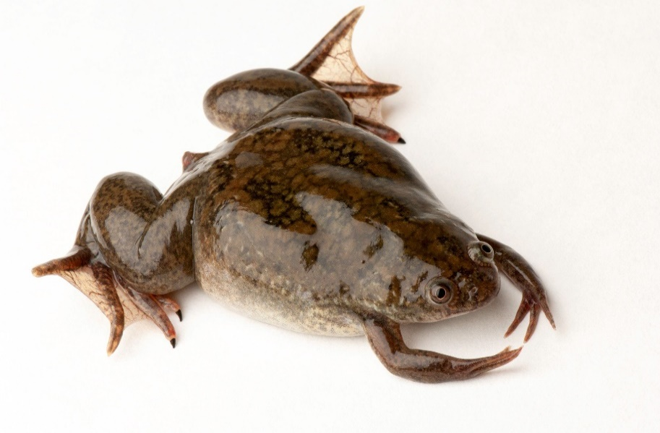
EMERGENTE
Information concernant l'espèce, sa répartition, son statut et ses schémas d'introduction, de reproduction et de propagation
A1 - NOM SCIENTIFIQUE | XENOPUS LAEVIS (R16225)
A2 - NOM COMMUN | Xénope lisse
REGLEMENT D'EXECUTION UE | 2022/1203
ENTREE EN VIGUEUR DE LA REGLEMENTATION EN METROPOLE | 2023-03-02

A3 - L'espèce est-elle présente, ou a-t-elle été présente, sur le territoire de l'Etat membre au cours de la période de référence ? (X) | Oui, actuellement présente dans l'environnement |  | Oui, présente dans l'environnement / période de référence, mais absence actuelle confirmée |  | Oui, présence en détention confinée |  | Absente | Présence incertaine ou inconnue
 | X |  |  |  | X

A4b - Statut reproducteur de l'espèce (X) | Il existe une/des population(s) autonome(s) |  | La reproduction a lieu, mais elle est limitée ou occasionnelle |  | La reproduction n'a pas lieu |  | La reproduction n'a pas lieu, mais est probable dans un avenir proche |  | statut reproducteur inconnu
 | X

A4c - schémas de reproduction (X) | sexuée | asexuée | sexuée et asexuée | incertain
 | X

A4d - schémas d'introduction (X) | Espèce introduite dans l'EM avant le début de la période de référence |  | Au cours de la période de référence, l'espèce a été principalement introduite dans l'EM par dispersion naturelle d'un pays voisin / proche |  | Au cours de la période de référence, l'espèce a été principalement introduite dans l'EM par intervention humaine non intentionnelle |  | Au cours de la période de référence, l'espèce a été principalement introduite dans l'EM par intervention humaine intentionnelle |  | On ignore comment l'espèce a été introduite dans l'EM au cours de la période de référence |  | Il n'existe aucune preuve de nouvelles introductions dans l'EM au cours de la période de référence
 | X

A5 - Informations complémentaires (&)

Informations concernant les permis délivrés pour cette espèce
A6 - Des permis ont-ils été délivrés pour cette espèce au cours de la période de référence ? (2025-2030) (X) | OUI | NON

A7 - Existe-t-il des permis supplémentaires pour cette espèce, délivrés durant une période de référence précédente (2019-2024), qui sont valables au cours de la période de référence actuelle ? (X) | OUI | NON

A8 - SI OUI (A6 et / ou A7) | Période de référence précédente |  |  |  |  |  |  |  |  |  |  |  | Période de référence actuelle
Année civile concernée | 2019 |  | 2020 |  | 2021 |  | 2022 |  | 2023 |  | 2024 |  | 2025 |  |  |  | 2026 |  |  |  | 2027 |  |  |  | 2028 |  |  |  | 2029 |  |  |  | 2030
Finalité du permis | Nb de permis délivrés en 2019 et encore valables au 01/01/31 | Nombre ou Volume de spécimens | Nb de permis délivrés en 2020 et encore valables au 01/01/31 | Nombre ou Volume de spécimens | Nb de permis délivrés en 2021 et encore valables au 01/01/31 | Nombre ou Volume de spécimens | Nb de permis délivrés en 2022 et encore valables au 01/01/31 | Nombre ou Volume de spécimens | Nb de permis délivrés en 2023 et encore valables au 01/01/31 | Nombre ou Volume de spécimens | Nb de permis délivrés en 2024 et encore valables au 01/01/31 | Nombre ou Volume de spécimens | Nb de permis délivrés en 2025, et valables au plus tard jusqu'au 31/12/30 | Nombre ou Volume de spécimens | Nb de permis délivrés en 2025 et encore valables au 01/01/31 | Nombre ou Volume de spécimens | Nb de permis délivrés en 2026, et valables au plus tard jusqu'au 31/12/30 | Nombre ou Volume de spécimens | Nb de permis délivrés en 2026 et encore valables au 01/01/31 | Nombre ou Volume de spécimens | Nb de permis délivrés en 2027, et valables au plus tard jusqu'au 31/12/30 | Nombre ou Volume de spécimens | Nb de permis délivrés en 2027 et encore valables au 01/01/31 | Nombre ou Volume de spécimens | Nb de permis délivrés en 2028, et valables au plus tard jusqu'au 31/12/30 | Nombre ou Volume de spécimens | Nb de permis délivrés en 2028 et encore valables au 01/01/31 | Nombre ou Volume de spécimens | Nb de permis délivrés en 2029, et valables au plus tard jusqu'au 31/12/30 | Nombre ou Volume de spécimens | Nb de permis délivrés en 2029 et encore valables au 01/01/31 | Nombre ou Volume de spécimens | Nb de permis délivrés en 2030, et valables au plus tard jusqu'au 31/12/30 | Nombre ou Volume de spécimens | Nb de permis délivrés en 2030 et encore valables au 01/01/31 | Nombre ou Volume de spécimens
Permis pour travaux de recherche (1)
Permis pour conservation ex-situ (1)
Permis pour production scientifique / usage médical (santé humaine) (1)
Permis pour activités commerciales (1)
TOTAL | 0 | 0 | 0 | 0 | 0 | 0 | 0 | 0 | 0 | 0 | 0 | 0 | 0 | 0 | 0 | 0 | 0 | 0 | 0 | 0 | 0 | 0 | 0 | 0 | 0 | 0 | 0 | 0 | 0 | 0 | 0 | 0 | 0 | 0 | 0 | 0

A9 - un / des permis a / ont-il(s) été retiré(s) au cours de la période de référence 2025-2030 ? (1) | Nombre de permis retirés définitivement |  | Nombre de permis retirés temporairement |  | Nombre ou volume de spécimens |  | Finalités pour laquelle les permis ont été délivrés

A10 - Informations mises à la disposition du public sur internet pour tous les permis délivrés, par date de délivrance (X) | Nombre ou volume de spécimens |  | Finalité pour laquelle le permis a été délivré |  | Codes de la nomenclature combinée |  | Liens vers l'information sur internet concernant les permis délivrés (&)

A11 - Informations complémentaires (&) | informations facultatives

A12 - SI OUI (A6 et / ou A7)
Année civile concernée | 2025 |  |  |  | 2026 |  |  |  | 2027 |  |  |  | 2028 |  |  |  | 2029 |  |  |  | 2030
 | Etablissements inspectés |  | Etablissements inspectés NON CONFORMES |  | Etablissements inspectés |  | Etablissements inspectés NON CONFORMES |  | Etablissements inspectés |  | Etablissements inspectés NON CONFORMES |  | Etablissements inspectés |  | Etablissements inspectés NON CONFORMES |  | Etablissements inspectés |  | Etablissements inspectés NON CONFORMES |  | Etablissements inspectés |  | Etablissements inspectés NON CONFORMES
Finalité du permis | Nombre d'étab. | Nombre ou Volume de spécimens | Nombre | Nombre ou Volume de spécimens | Nombre d'étab. | Nombre ou Volume de spécimens | Nombre | Nombre ou Volume de spécimens | Nombre | Nombre ou Volume de spécimens | Nombre | Nombre ou Volume de spécimens | Nombre | Nombre ou Volume de spécimens | Nombre | Nombre ou Volume de spécimens | Nombre | Nombre ou Volume de spécimens | Nombre | Nombre ou Volume de spécimens | Nombre | Nombre ou Volume de spécimens | Nombre | Nombre ou Volume de spécimens
Permis pour travaux de recherche (1)
Permis pour conservation ex-situ (1)
Permis pour usage médical (santé humaine)(1)
Permis pour activités commerciales (1)
TOTAL | 0 | 0 | 0 | 0 | 0 | 0 | 0 | 0 | 0 | 0 | 0 | 0 | 0 | 0 | 0 | 0 | 0 | 0 | 0 | 0 | 0 | 0 | 0 | 0

A13 - Informations complémentaires (&) | informations facultatives

Informations sur la ou les mesures d'éradication rapide prises pour cette espèce - ESPECES ABSENTES OU EMERGENTES
A14 - L'espèce a-t-elle été soumise à des mesures d'éradication rapide au cours de la période de référence ? (X) | OUI | NON

SI OUI (A14) :
 | OUI | NON
A15a - Les mesures d'éradication rapide ont-elles couvert l'ensemble de l'aire de répartition de l'espèce dans l'EM ? (X)
A15b - La détection précoce de l'introduction, de la présence ou de la réapparition de l'espèce sur le territoire a-t-elle été notifiée sans délai à la Commission et aux autres EM via NOTSYS ? (X)
A15c - les mesures d'éradication rapide ont-elles été appliquées dans les 3 mois suivant la transmission de la notification de détection précoce ? (X)
A15d - Les mesures d'éradication rapide appliquées ont-elles été notifiées à la Commission et aux autres EM au moyen de NOTSYS ? (X)
A15e - L'efficacité des mesures prises et/ou l'éradication potentielle des espèces ont-elles été notifiées à la Commission et aux autres EM via NOTSYS ? (X)

SI OUI (A14) | Dates |  |  |  | Zonage |  |  |  |  |  |  | A15g - Méthode(s) utilisée(s) |  |  |  |  |  | A15h - Efficacité de la/des méthodes |  |  |  |  | A15i - Effets indésirables de la ou des méthodes appliquées |  |  |  |  | A15j - Espèces non visées touchées et incidences (&) |  |  |  |  |  | A15k - Des mesures appropriées ont-elles été prises pour épargner aux animaux toute douleur, détresse ou souffrance évitable ? |  |  | A15l - Description de l'approche appliquée pour suivre l'efficacité de l'éradication rapide (&) - facultatif |  |  |  | A16 - Informations complémentaires
A15f - Opérations d'éradication (&) | Date de début (DT) | Opération finalisée, date de fin réelle (DT) | Opération en cours, date d'achèvement estimée (DT) | Opération en cours, date d'achèvement indéterminée (X) | Partie du territoire (&) - Codes NUTS dpt | Région(s) biogéo-graphique(s) (&) - remplir si connu | Sous-unité(s) du bassin hydro-graphique (&) -remplir si connu | Sous-région(s) marine(s) (&) - remplir si connu | Précisions supplémentaires sur les populations soumises aux mesures (&) |  |  | Mécanique / physique (X) | Chimique (X) | Biologique (X) | Autre (&) | Précisions supplémentaires sur la ou les méthodes utilisées pour éradiquer rapidement l’espèce |  | Eradication (X) | Eradication temporaire (X) | Eradication partielle (X) | Aucun effet (X) | Inconnue (X) | Incidence négative sur les habitats / l'environnement (X) | Incidence négative sur des espèces non visées (X) | Incidence négative sur la santé humaine (X) | Aucune incidence négative observée (X) | Inconnue (X) |  |  |  |  |  |  | OUI (X) | NON (X) | Précisions sur ces mesures (&) - facultatif

Informations concernant la ou les mesures de gestion prises pour cette espèce - ESPECES REPANDUES
A17 - L'espèce a-t-elle été soumise à des mesures de gestion au cours de la période de référence ? (X) | OUI | NON

A18a - Les mesures de gestion ont-elles couvert l'ensemble de l'aire de répartition de l'espèce dans l'EM ? (X) | OUI | NON

SI OUI (A17) | Dates |  |  |  | Objectif de l'opération |  |  | Zonage |  |  |  |  |  |  | A18c - Méthode(s) utilisée(s) |  |  |  |  |  | A18d - Efficacité de la/des méthodes / Eradication |  |  |  | A18d - Efficacité de la/des méthodes / Contrôle |  | A18d - Efficacité de la/des méthodes / Confinement |  |  | A18d - Efficacité de la/des méthodes inconnue (X) | A18e - Effets indésirables de la ou des méthodes appliquées |  |  |  |  | A18f - Espèces non visées touchées et incidences (&) |  | A18g - Des mesures appropriées ont-elles été prises pour épargner aux animaux toute douleur, détresse ou souffrance évitable ? |  |  |  | A19 - Informations complémentaires sur les opérations de gestion
A18b - Opérations de gestion (&) | Date de début (DT) | Opération finalisée, date de fin réelle (DT) | Opération en cours, date d'achèvement estimée (DT) | Opération en cours, date d'achèvement indéterminée (X) | Eradication (X) | Contrôle (X) | Confinement (X) | Partie du territoire (&) - Codes NUTS dpt | Région(s) biogéo-graphique(s) (&) - remplir si connu | Sous-unité(s) du bassin hydro-graphique (&) -remplir si connu | Sous-région(s) marine(s) (&) - remplir si connu | Précisions supplémentaires sur les populations soumises aux mesures (&) |  |  | Mécanique / physique (X) | Chimique (X) | Biologique (X) | Autre (&) | Précisions supplémentaires sur la ou les méthodes utilisées pour gérer l’espèce |  | Eradication (X) | Eradication temporaire (X) | Eradication partielle (X) | Aucun effet (X) | Population ou incidences inférieures ou égales au seuil souhaité (X) | Population ou incidences supérieures au seuil souhaité (X) | Ensemble de la population cible confinée (X) | Partie de la population cible confinée (X) | Population cible non confinée (X) |  | Incidence négative sur les habitats / l'environnement (X) | Incidence négative sur des espèces non visées (X) | Incidence négative sur la santé humaine (X) | Aucune incidence négative observée (X) | Inconnue (X) |  |  | OUI (X) | NON (X) | Précisions sur ces mesures (&) - facultatif

A20 - Observations sur les effets de l'espèce au cours de la période de référence (&) pour l'ensemble des opérations de gestion | informations facultatives

